GESTION DEL CAMBIO
 |  | GESTIÓN DEL CAMBIO |  |  |  | CO-FHSEQ-30 Rev-5 ENERO-2023

 |  | DOCUMENTO:
PERSONA QUE PROPONE EL CAMBIO: |  | LIDERES DE PROYECTO |  | PUESTO: | TODOS
LIDER DEL PROCESO: |  | ANGEL IVAN TORRES |  | PROCESO: | GERENTE DE OPERACIONES
SECCIÓN 1: DESCRIPCIÓN DEL CAMBIO |  |  |  |  | FECHA: | 2025-04-30
SELECCIONE LA CLASE DE CAMBIO QUE DESEA REALIZAR (MARCAR CON UNA "X")
CAMBIO TEMPORAL |  |  |  | CAMBIO PERMANENTE |  | X
CAMBIO TECNICO |  |  | X | CAMBIO ADMINISTRATIVO
DESCRIBA EL CAMBIO A REALIZAR (EN CASO DE SER NECESARIO INCLUYA DOCUMENTOS EN ANEXO):
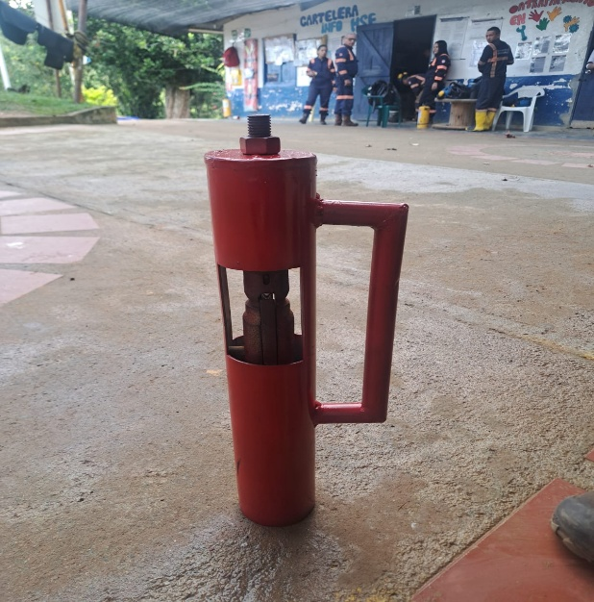 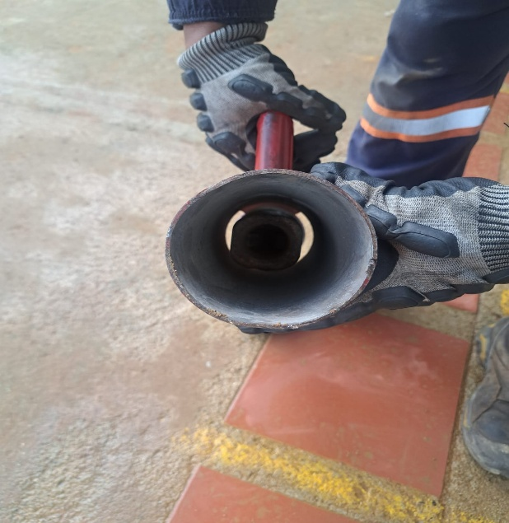 Se implementa una nueva herramienta diseñada para su uso en pozos sub-horizontales, horizontales y positivos. Está fabricada en tubo galvanizado de 3" y 50 cm de largo, cuenta con una manija de agarre que permite su manipulación segura y un cabezal de pescante soldado en su interior que permite asegurar el tubo interno desde el spearhead point, minimizando así la exposición directa de las manos durante la maniobra de adición y extracción del tubo interno.. El auxiliar de perforación deberá posicionar el dispositivo (RAM-PRO) en la parte superior del cabezal, específicamente en el punto de anclaje del spearhead point. A continuación, deberá aplicar fuerza controlada para facilitar el ingreso del tubo en la sarta de perforación. Al salir el interno, el auxiliar 1, lo recibe y asegura con el dispositivo, para evitar la manipulación directa del interno con las manos, desciende el interno con ayuda del dispositivo, hasta donde el auxiliar 2 puede sujetarlo y continuar el descenso, lo extraen totalmente de la sarta de perforación, se descarga sobre el soporte de tubo interno, sueltan el pescante accionando las Lifting Dogs En caso de que la obstrucción sea considerable y el tubo no avance con facilidad, se deberá contar con el apoyo de la montura para continuar el proceso. El uso de la montura es obligatorio en pozos con trayectoria positiva.

EL CAMBIO AFECTARA EL DESEMPEÑO DE SST |  | NO | Si la respuesta es "SI" continue realizando este documento
PROCESOS QUE ESTARÍAN INVOLUCRADAS EN EL CAMBIO (MARCAR CON UNA "X")
RECURSOS HUMANOS |  | HSE | OPERACIONES | FINANCIERO Y ADMINISTRATIVO | MANTENIMIENTO | LOGISTICA
 |  | X | X | X | X | X
TECNOLOGIA DE LA INFORMACIÓN |  | GERENCIA GENERAL | DIRECCION CORPORATIVA | COMITÉ DE SST | OTRO (DEFINA): | OTRO (DEFINA):
 |  |  |  | X
Para continuar con las siguientes secciones se debe convocar a reunión a las gerencias y lideres de las áreas involucradas en el cambio que se realizara, para analizar en conjunto los riesgos.
SECCIÓN 2: EVALUACIÓN DE RIESGOS SST
PELIGROS SST PODRÍA GENERAR EL CAMBIO (EVALUAR CON EL LIDER HSE )
PELIGRO PARA SST | NUEVO PELIGRO SST | PROBABILIDAD | CONSECUENCIA | RIESGO (VER TABLA DE REFERENCIA) | JERARQUIA DE CONTROLES * = Efectividad | DESCRIPCIÓN
Biomecánicos: movimientos repetitivos, manipulación de carga | NO | BAJA | LEVE | RIESGO TRIVIAL | Administrativo (**) | * Calistenia

COSTO ESTIMADO PARA IMPLEMENTACIÓN DEL CAMBIO (USD): |  |  | $116.22 | TIEMPO ESTIMADO DE IMPLEMENTACIÓN (MESES) |  | 1
SECCIÓN 3 AUTORIZACIÓN DEL CAMBIO
DE A CUERDO AL ANALISIS REALIZADO SE APRUEBA EL CAMBIO: |  |  | SI | APROBADO POR: | HAROLD HERNANDEZ
SECCIÓN 4: PLANEACIÓN DEL CAMBIO
Responda las siguientes preguntas para tomarlas en cuenta en su planeación
INDIQUE LOS PROCESOS QUE ESTAN RELACIONADOS CON EL CAMBIO |  |  | MANTENIMIENTO / HSEQ / OPERACIONES / LOGISTICA
EL CAMBIO QUE SE REALIZARA NECESITARA LA ACTUALIZACIÓN DE ALGÚN DOCUMENTO (PROCEDIMIENTOS O FORMATOS) |  |  | SI | INDIQUE EL CÓDIGO Y NOMBRE DEL DOCUMENTO QUE SE DEBE ACTUALIZAR | Código: CO-PO-36
EL CAMBIO QUE SE REALIZARA NECESITARA LA CREACIÓN DE UN NUEVO DOCUMENTO (PROCEDIMIENTOS O FORMATOS) |  |  | NO
INDIQUE QUE PUESTOS DE TRABAJO REQUIEREN DE CAPACITACIÓN |  |  | Perforistas; Auxiliares de Perforación; Profesional HSEQ; Auxiliar HSEQ
PLAN DE TRABAJO DE IMPLEMENTACIÓN DEL CAMBIO |  |  |  | SEGUIMIENTO DE IMPLEMENTACIÓN DEL CAMBIO
ACTIVIDADES A REALIZAR | REPONSABLE | FECHA INICIO | FECHA FIN | ESTATUS | IDENTIFICACIÓN DE DESVIACIONES | CORRECCION DE DESVIACIONES
Prueba inicial con RAM-PRO en proyectos | Lideres Proyecto SILENCIO | 2025-08-09 | 2025-09-09 | En Proceso
Actualizar el procedimiento seguro de adicción y extracción de tubo interno incluyendo el nuevo dispositivo | Lideres Proyecto SILENCIO | 2025-08-09 | 2025-09-09 | En Proceso

SECCIÓN 5: IMPLEMENTACIÓN DEL CAMBIO
LIDER DE PROCESO VALIDA LA IMPLEMENTACIÓN EN SU PROCESO (MARCAR CON UNA "X")
RECURSOS HUMANOS |  | HSE | OPERACIONES | FINANCIERO Y ADMINISTRATIVO | MANTENIMIENTO | LOGISTICA
 |  | Implementado | Implementado | Implementado | Implementado | Implementado
TECNOLOGIA DE LA INFORMACIÓN |  | GERENCIA GENERAL | DIRECCION CORPORATIVA | COMITÉ DE SST | OTRO (DEFINA): | OTRO (DEFINA):
 |  |  |  | Implementado
SE DA POR CERRADA LA GESTIÓN DEL CAMBIO CUANDO TODOS LOS LIDERES DE PROCESO CONFIRMEN LA IMPLEMENTACIÓN DEL CAMBIO |  |  |  |  | FECHA CIERRE
RECUERDE: INFORMAR ESTA GESTIÓN DEL CAMBIO a través de RHOMB en la sección Reporte de Acción de Mejora en el módulo de HSEQ.

TABLA REF
